Hoja1
ALTA PROVEEDORES
1.- DATOS FISCALES | RAZÓN SOCIAL: | FIAT DESING
 | DIRECCIÓN: | CALLE ESCAPE NO. 10
 | COLONIA: | INDUSTRIAL ALCE BLANCO | CP | 53370
 | CIUDAD: | NAUCALPAN DE JUAREZ
 | RFC: | FDE230712JQ3
2.- DATOS GENERALES DEL PROVEDDOR | NOMBRE COMERCIAL | FIAT DESING
 | DIRECCION DEL NEGOCIO | FDE230712JQ3
 | COLONIA: | INDUSTRIAL ALCE BLANCO
 | CIUDAD: | NAUCALPAN DE JUAREZ | CREDITO | 10 MILLONES
 | CONTACTO: | SONY COHEN | DIAS DE CREDITO | 60
 | TELÉFONO: | 5553310221
 | CORREO: | sony@fiattextil.mx
 | WHATSAPP: | 5553310221
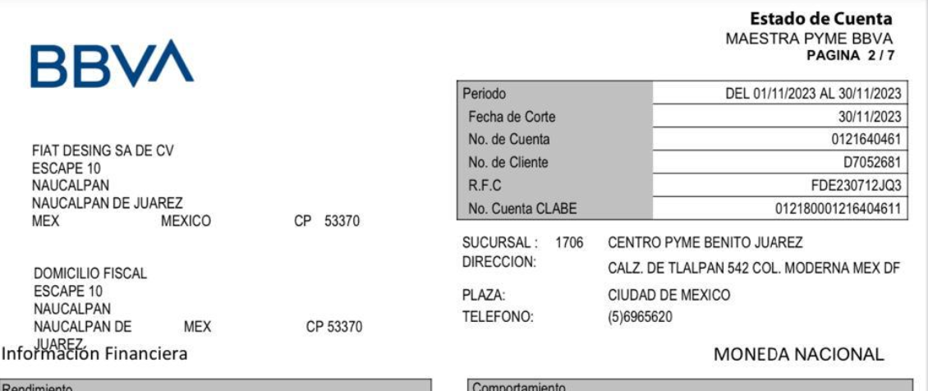
 | DATOS BANCARIOS
 | DATOS BANCARIOS

